申請書（第二面）
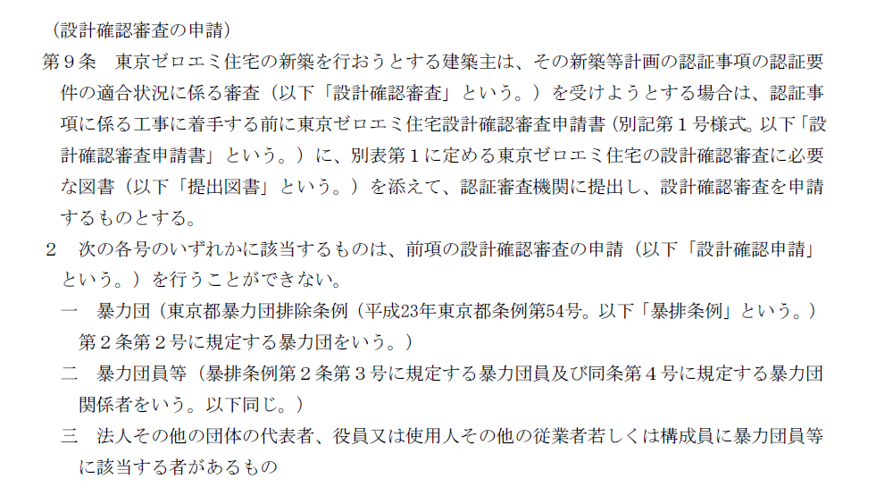
（第二面）

建築主等の概要
【１．建築主】
 | 【イ．氏名又は名称のフリガナ】
 | 【ロ．氏名又は名称】
 | 【ハ．郵便番号】
 | 【ニ．住所】
 | 【ホ．電話番号】
 | 【へ．要綱第９条第２項各号への該当の有無】 | □ | 該当する | □ | 該当しない

【２．手続代行者】
 | 【イ．氏名又は名称のフリガナ】
 | 【ロ．氏名又は名称】
 | 【ハ．郵便番号】
 | 【ニ．住所】
 | 【ホ．電話番号】

【３．備考】

参考 ： 要綱第９条第２項

申込書
株式会社日本住宅保証検査機構（ＪＩＯ） 住宅審査業務申込書

 |  |  |  |  |  |  |  |  |  |  |  |  | 20 |  | 年 | 月 | 日

本申込書は審査業務において必要な内容の為、申請書類正本に添付をお願い致します。
また、申請書類と相違が無いようご注意いただき、以下①より順に記入及び確認をして下さい。
申請者及び代理者は本申込書に記載された内容を了承しているものと致します。

Web申請・書面申請共通
① | 住宅の名称
② | 審査料金の請求先 |  |  |  | 届出・登録事業者 |  |  | （事業者番号 |  |  | 事業者名 |  |  |  |  |  | ）
 |  |  |  |  | 非登録事業者（以下 記入して下さい）
 |  |  |  | 事業者名 |  |  |  |  |  |  |  |  |  | 担当者名
 |  |  |  | 所在地 |  | 〒 |  |  | ― |  |  |  |  |  | TEL
 |  |  |  |  |  |  |  |  |  |  |  |  |  |  | FAX
 |  |  |  | ※届出・登録事業者は口座振替となります。 ※非登録事業者は、業務引受前に弊社指定の口座へお振込みいただきますので、振込案内を送信致します。 ※弊社が既に審査を実施している場合は、申請を取下げされても審査料金を請求致します。
③ | 備考（連絡事項等 ・任意記入欄）
Web申請の場合
①・②・③・(④)
を入力して下さい

Web申請で評価書等の書面交付を希望される場合に記入 ※書面交付には1,650円(税込)の追加料金が発生致します。
 | 書面交付を希望
④ | 評価書等の送付先 |  |  | 事業者名 |  |  |  |  |  |  |  |  |  | 担当者名
 |  |  |  | 所在地 |  | 〒 |  |  | ― |  |  |  |  |  | TEL
 |  |  |  |  |  |  |  |  |  |  |  |  |  |  | FAX

書面申請の場合
①・②・③・⑤・⑥・⑦・⑧
を入力して下さい
書面申請の場合に記入 ※書面交付のためWeb申請+1,650円(税込)となります。
⑤ | 申込担当者 問合せ窓口の方 |  |  | 事業者名 |  |  |  |  |  |  |  |  |  | 担当者名
 |  |  |  | 所在地 |  | 〒 |  |  | ― |  |  |  |  |  | TEL
 |  |  |  |  |  |  |  |  |  |  |  |  |  |  | FAX
⑥ | 引受承諾書送付先 |  |  |  | ⑤ 申込担当者と同じ (申請担当者と同じではない場合は 以下全ての項目にご記入下さい)
 |  |  |  | 事業者名 |  |  |  |  |  |  |  |  |  | 担当者名
 |  |  |  | 所在地 |  | 〒 |  |  | ― |  |  |  |  |  | TEL
 |  |  |  |  |  |  |  |  |  |  |  |  |  |  | FAX
⑦ | 補正依頼・確認書 送信先 |  |  |  | ⑤ 申込担当者と同じ (申請担当者と同じではない場合は 以下全ての項目にご記入下さい)
 |  |  |  | 事業者名 |  |  |  |  |  |  |  |  |  | 担当者名
 |  |  |  | 所在地 |  | 〒 |  |  | ― |  |  |  |  |  | TEL
 |  |  |  |  |  |  |  |  |  |  |  |  |  |  | FAX
⑧ | 評価書等の送付先 |  |  |  | ⑤ 申込担当者と同じ (申請担当者と同じではない場合は 以下全ての項目にご記入下さい)
 |  |  |  | 事業者名 |  |  |  |  |  |  |  |  |  | 担当者名
 |  |  |  | 所在地 |  | 〒 |  |  | ― |  |  |  |  |  | TEL
 |  |  |  |  |  |  |  |  |  |  |  |  |  |  | FAX

【ＪＩＯの他制度利用について該当するものにチェックをお願いします。】
ＪＩＯの他制度 |  | 他制度の利用なし
 |  | 当技術的審査と同時申請
 |  |  | 設計住宅性能評価 |  |  |  | 長期優良住宅技術的審査 |  |  |  | 低炭素建築物新築等計画に係る技術的審査
 |  |  | ＢＥＬＳに係る評価 |  |  |  | フラット35適合証明 |  |  |  | 贈与税の非課税措置に係る住宅性能証明
 |  |  | 現金取得者向け新築対象住宅証明適合審査 |  |  |  |  |  |  | 上記以外の制度 |  | （ |  |  |  |  | ）
 |  | 評価書等交付済み
 |  |  | 設計住宅性能評価 |  |  |  | 長期優良住宅技術的審査 |  |  |  | 低炭素建築物新築等計画に係る技術的審査
 |  |  | ＢＥＬＳに係る評価 |  |  |  | フラット35適合証明 |  |  |  | 贈与税の非課税措置に係る住宅性能証明
 |  |  | 現金取得者向け新築対象住宅証明適合審査 |  |  |  |  |  |  | 上記以外の制度 |  | （ |  |  |  |  | ）

